Estadísticas
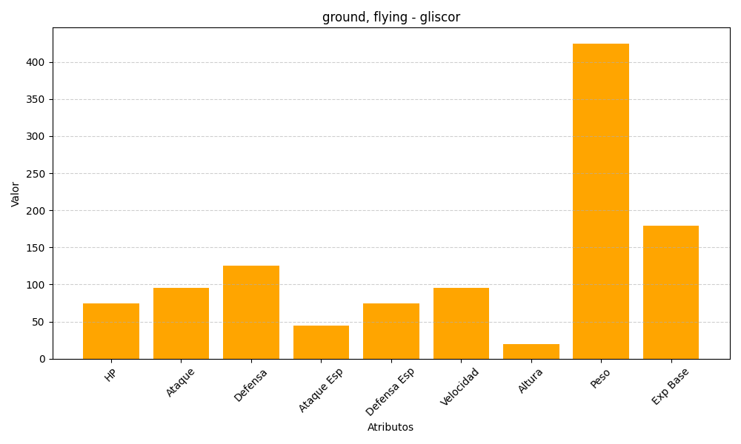
ID | Nombre | Tipo | HP | Ataque | Defensa | Ataque Especial | Defensa Especial | Velocidad | Altura | Peso | Experiencia Base
472 | gliscor | ground, flying | 75 | 95 | 125 | 45 | 75 | 95 | 20 | 425 | 179

